Visualizzatore dati di Visio
Diagramma di flusso interfunzionale - Visualizzatore dati
Tre semplici passaggi per creare diagrammi di processo dai dati.


 | 1 | Aggiungere i dati del processo Usare questo modello di Excel per aggiungere i dati del processo al foglio denominato Mappa processo.

 | 2 | Esporta in Visio Selezionare la tabella nel foglio Mappa processo per visualizzare la scheda Progettazione - Strumenti tabella. Fare clic sull'opzione Esporta e quindi su Esporta tabella in diagramma di Visio per creare il diagramma in Visio.

 | 3 | Ottenere il diagramma Visio crea le forme e i connettori e definisce automaticamente il layout.

Informazioni su Mappa processo >

 |  | Nota: questa funzionalità è disponibile solo in Visio Pro per Office 365. Se non hai installato Visio Pro, l'opzione 'Esporta tabella in diagramma di Visio' non sarà disponibile.

Informazioni su Mappa processo
Diagramma di flusso interfunzionale - Visualizzatore dati
In questo foglio viene illustrato il significato delle colonne di dati presenti in Mappa processo.

ID passaggio processo
I valori in questa colonna devono identificare in modo univoco i passaggi del processo, ad esempio 1,2,3… o P100,P200,P300… Questo campo è obbligatorio.

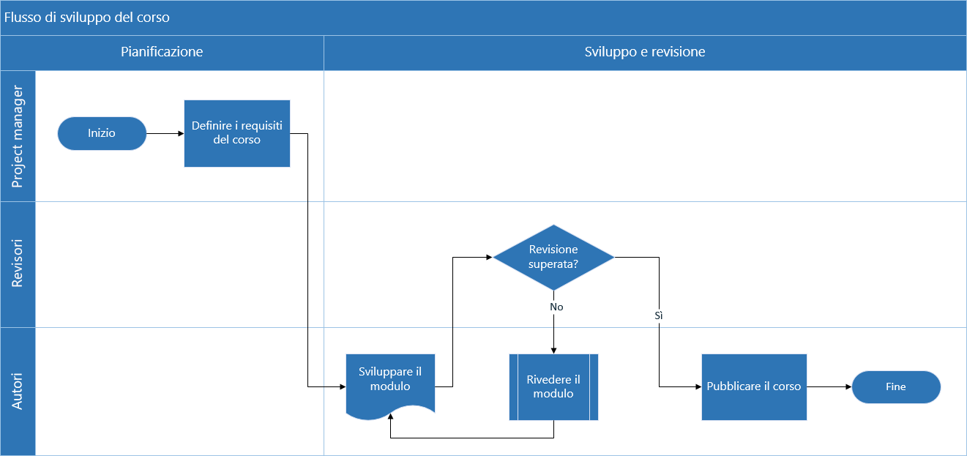
Descrizione passaggio processo
In questa colonna aggiungere una breve descrizione dei passaggi del processo. Questa descrizione viene mostrata come testo della forma per i passaggi del processo in Visio.

ID passaggio successivo
In questa colonna aggiungere il valore "ID passaggio processo" per il passaggio successivo. Nota: se un passaggio del processo include più passaggi successivi, questi devono essere rappresentati come valori separati da virgola, ad esempio "2,3" o "P200,P300".

Etichetta connettore
In questa colonna aggiungere il testo del connettore per i connettori in uscita di qualsiasi passaggio del processo. Nota: le etichette per più passaggi successivi per un processo devono essere rappresentate come valori delimitati da virgole, ad esempio "Sì,No", nello stesso ordine dei passaggi in uscita.

Tipo di forma
In questa colonna aggiungere le parole chiave per il tipo di forma. Questa colonna contiene un elenco di tutte le forme di diagramma di flusso disponibili in Visio. Consiglio: selezionare un valore per il tipo di forma nell'elenco a discesa.

Inizia >
Funzione
In questa colonna aggiungere la funzione o la corsia a cui appartiene ogni passaggio del processo.

Fase
In questa colonna aggiungere le fasi a cui appartiene ogni passaggio del processo.

Metadati/Dati sulle metriche
Le colonne restanti contengono metriche/metadati per i passaggi del processo. Si possono aggiungere tutte le colonne necessarie.

Valutazione di Visio Pro
Prova
Si vuole provare la caratteristica?
Scaricare Visio Pro per Office 365 - Versione di valutazione

